肢体不自由(裏面)
肢体不自由の状況及び所見（全葉２枚中１枚目）

 | 神経学的所見その他の機能障害（形態異常）の所見 （該当するものを○で囲み、下記空欄に追加所見を記入すること)

 | １．感覚障害（下記図示）：なし・感覚脱失・感覚鈍麻・異常感覚
 | ２．運動障害（下記図示）：なし・弛緩性麻痺・痙性麻痺・固縮・不随意運動・しんせん・運動失調・その他
 | ３．起因部位 ：脳・脊髄・末梢神経・筋肉・骨関節・その他
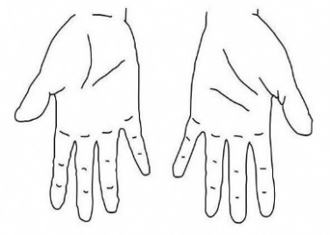
 | ４．排尿・排便機能障害 ：なし・あり
 | ５．形態異常 ：なし・あり
 |  | 参考図示

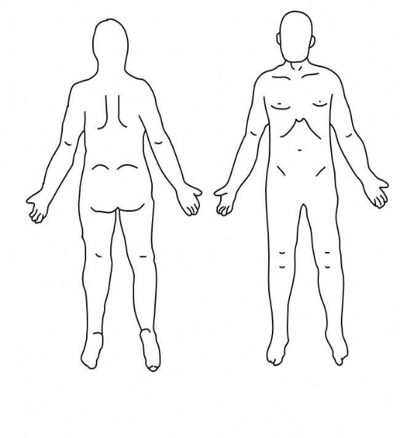

 |  |  |  |  |  |  |  |  |  |  | 右 |  |  |  | 左
 |  |  |  |  |  |  |  |  |  |  |  | 右 |  |  |  | 左
 |  |  |  |  |  |  |  |  |  |  |  |  |  | 上肢長ｃｍ
 |  |  |  |  |  |  |  |  |  |  |  |  |  | 下肢長ｃｍ
 |  |  |  |  |  |  |  |  |  |  |  |  |  | 前腕周径ｃｍ
 |  |  |  |  |  |  |  |  |  |  |  |  |  | 大腿周径ｃｍ
 |  |  |  |  |  |  |  |  |  |  |  |  |  | 下腿周径ｃｍ
 |  |  |  |  |  |  |  |  |  |  |  |  |  | 握力ｋｇ

 | × |  | 変形 |  |  | 切離断 |  |  | 感覚障害 |  |  |  | 運動障害
 | 動作・活動 |  |  | 自立－○ 半介助－△ 全介助又は不能－×、（ ）の中のものを使うときはそれに○を付けること。
 | 寝返りする。 |  |  |  |  |  |  |  | ブラッシで歯を磨く（自助具） |  |  |  |  |  |  |  |  | 右 | 左
 | 座る（正座、あぐら、横座り、足を投げ出す）
 | 椅子に腰掛ける |  |  |  |  |  |  |  | 顔を洗いタオルで拭く
 | 立つ |  |  |  |  |  |  |  | タオルを絞る
 | （手すり、壁、つえ、松葉づえ、義肢、装具） |  |  |  |  |  |  |  | 背中を洗う
 | 家の中の移動 |  |  |  |  |  |  |  | 二階まで階段を上って下りる
 | （壁、つえ、松葉づえ、義肢、装具、車いす） |  |  |  |  |  |  |  |  | （手すり、つえ、松葉づえ）
 | 洋式便器に座る |  |  |  |  |  |  |  | 屋外の移動（家の周辺程度）
 | 排泄の後始末をする |  |  |  |  |  |  |  |  | （つえ、松葉づえ、車いす）
備 考
 | （箸で）食事をする（スプーン、自助具） |  |  |  |  |  | 右 | 左 | 公共の乗り物を利用する
 |  |  |  |  |  |  |  |  | 坐位保持可能時間（背もたれあり・なし） |  |  |  |  |  |  |  | 約 分
 | コップで水を飲む |  |  |  |  |  | 右 | 左 | 立位保持可能時間 （つえ、 |  |  |  |  | 両 |  | 右 | 約 |  | 分
 |  |  |  |  |  |  |  |  | 松葉づえ 、義肢、補装具） |  |  |  |  |  | 分 | 左 | 約 |  | 分
 | シャツを着て脱ぐ |  |  |  |  |  |  |  | 歩行可能距離（つえ、松葉づえ、義肢、補装具）
 | ズボンをはいて脱ぐ（自助具） |  |  |  |  |  |  |  | 不能・１００ｍ未満 ・ １ｋｍ未満 ・ ２ｋｍ未満
 | ものを持ち上げる 右：正常・可能（ ５ｋｇ 、１０ｋｇ ）以内可能、不可能
 |  |  |  |  | 左：正常・可能（ ５ｋｇ 、１０ｋｇ ）以内可能、不可能
 | 注１．身体障害者福祉法の等級は機能障害(impairment)のレベルで認定されますので（ ）の中に○が付いてい
 | る場合、原則として自立していないという解釈になります。
 | ２．片麻痺の場合は患側の評価を記入してください。

